Teste
1 | Estrutura DRE

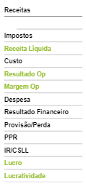
 | Uma empresa teve o resultado do ano divulgado, nesse sentido precisamos montar uma estrutura de DRE, conforme abaixo.
 | Demonstrar um DRE Total e um DRE Médio.

 |  | Custo = Variável e Fixo
 |  | Resultado Operacional = Custo - Receita
 |  | Margem = Custo/Receita (%)

 |  | Lucro = Resultado Op - Despesa - Resultado Financeiro - Provisão - PPR - IR/CSLL
 |  | Lucratividade = Lucro / Receita (%)

2 | Análise Financeira

 | Verificar dentre as lojas, o TOP 10, tanto Negativo como Positivo, para os seguintes itens.

 | 1. Receita
 | 2. Custo
 | 3. Despesa
 | 4. Resultado Operacional
 | 5. Margem Operacional
 | 6. Lucratividade

3 | Instruções

 | Realize os itens acima utilizando Tabelas Dinamicas, Funções Soma, Media, Contagem, etc.

